设置
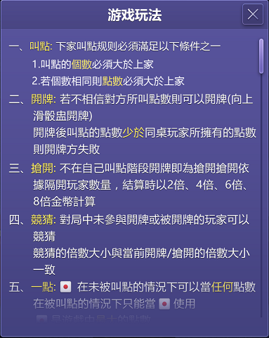

设置

用户设置
修改密码
客服
1.点击各项功能，进入相应界面
■ 修改密码：后续开发
■ 客服：后续开发
■ 更换手机：后续开发
更换手机
更换账号
■ 更换账号：本版本，点击后跳转登录界面，无需清除本地记录
■ 兑换码：后续开发
1
兑换码
■ 语言更改：后续开发
频
语言更改
■ 隐私：后续开发
■ 社区：后续开发
隐
隐私
社区
■ 帮助：后续开发
■ 服务与条款：后续开发
服务与条款
帮助

2.滑动键，拖动调节音乐、音效、CV的音量大小
游戏设置

音乐
3.语音聊天、震动的开关

4.超链的公司网页地址
2

CV

3
语音聊天
震动
地址XXXXXXX

4
联系我们

